XX +UseSerialGC
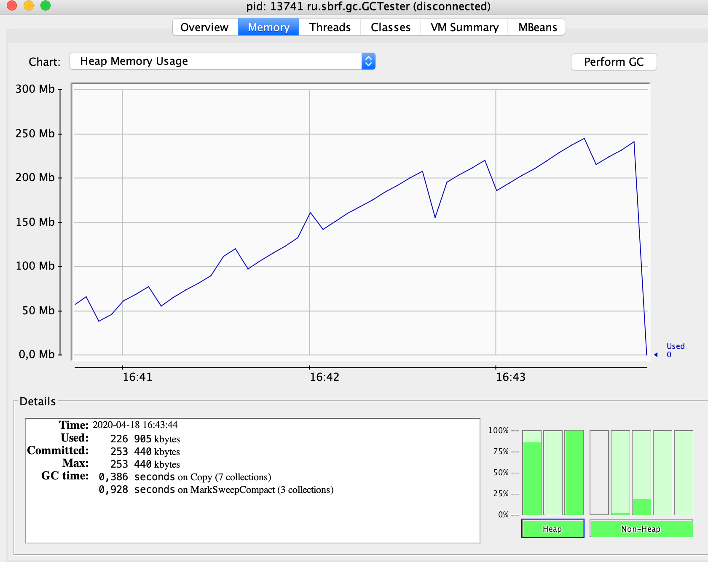
1587215611743
GC name:Copy
GC name:MarkSweepCompact
0 | 1587215611848
100000 | 1587215613058
200000 | 1587215614261
300000 | 1587215615476
400000 | 1587215616712
500000 | 1587215617936
600000 | 1587215619130
700000 | 1587215620306
800000 | 1587215621505
900000 | 1587215622730
1000000 | 1587215623954
1100000 | 1587215625186
1200000 | 1587215626400
1300000 | 1587215627614
1400000 | 1587215628833
1500000 | 1587215630019
1600000 | 1587215631216
1700000 | 1587215632437
1800000 | 1587215633661
1900000 | 1587215634885
2000000 | 1587215636116
24968 | Copy | end of minor GC | Allocation Failure | 74 | 1587215636642 | 24899
2100000 | 1587215637394
2200000 | 1587215638628
2300000 | 1587215639843
2400000 | 1587215641065
2500000 | 1587215642273
2600000 | 1587215643485
2700000 | 1587215644714
2800000 | 1587215645939
2900000 | 1587215647139
3000000 | 1587215648340
3100000 | 1587215649564
3200000 | 1587215650776
3300000 | 1587215651991
3400000 | 1587215653192
3500000 | 1587215654408
3600000 | 1587215655628
3700000 | 1587215656830
3800000 | 1587215658042
3900000 | 1587215659243
4000000 | 1587215660451
4100000 | 1587215661664
4200000 | 1587215662882
51467 | Copy | end of minor GC | Allocation Failure | 105 | 1587215663130 | 26488
4300000 | 1587215664210
4400000 | 1587215665443
4500000 | 1587215666658
4600000 | 1587215667852
4700000 | 1587215669065
4800000 | 1587215670280
4900000 | 1587215671487
5000000 | 1587215672691
5100000 | 1587215673916
5200000 | 1587215675122
5300000 | 1587215676334
5400000 | 1587215677530
5500000 | 1587215678722
5600000 | 1587215679935
5700000 | 1587215681155
5800000 | 1587215682375
5900000 | 1587215683605
6000000 | 1587215684827
6100000 | 1587215686023
6200000 | 1587215687227
6300000 | 1587215688435
6400000 | 1587215689647
6500000 | 1587215690865
80217 | Copy | end of minor GC | Allocation Failure | 100 | 1587215691876 | 28746
6600000 | 1587215692182
6700000 | 1587215693419
6800000 | 1587215694635
6900000 | 1587215695851
7000000 | 1587215697055
7100000 | 1587215698270
7200000 | 1587215699489
7300000 | 1587215700686
7400000 | 1587215701906
7500000 | 1587215703131
7600000 | 1587215704349
7700000 | 1587215705567
7800000 | 1587215706777
7900000 | 1587215707989
8000000 | 1587215709184
8100000 | 1587215710420
8200000 | 1587215711632
8300000 | 1587215712839
8400000 | 1587215714059
8500000 | 1587215715266
8600000 | 1587215716472
105303 | Copy | end of minor GC | Allocation Failure | 97 | 1587215716959 | 25083
8700000 | 1587215717773
8800000 | 1587215718887
8900000 | 1587215720107
9000000 | 1587215721326
9100000 | 1587215722552
9200000 | 1587215723758
9300000 | 1587215724979
9400000 | 1587215726201
9500000 | 1587215727412
9600000 | 1587215728635
9700000 | 1587215729852
9800000 | 1587215731073
9900000 | 1587215732283
10000000 | 1587215733495
10100000 | 1587215734710
10200000 | 1587215735912
10300000 | 1587215737111
10400000 | 1587215738329
10500000 | 1587215739536
10600000 | 1587215740752
129539 | Copy | end of minor GC | Allocation Failure | 0 | 1587215741368 | 24409
129539 | MarkSweepCompact | end of major GC | Allocation Failure | 269 | 1587215741370 | 2
10700000 | 1587215742247
10800000 | 1587215743479
10900000 | 1587215744675
11000000 | 1587215745892
11100000 | 1587215747099
11200000 | 1587215748310
11300000 | 1587215749526
11400000 | 1587215750732
11500000 | 1587215751959
11600000 | 1587215753177
11700000 | 1587215754391
11800000 | 1587215755619
11900000 | 1587215756825
12000000 | 1587215758042
12100000 | 1587215759257
12200000 | 1587215760472
149731 | Copy | end of minor GC | Allocation Failure | 0 | 1587215761593 | 20223
149731 | MarkSweepCompact | end of major GC | Allocation Failure | 302 | 1587215761594 | 1
12300000 | 1587215761976
12400000 | 1587215763202
12500000 | 1587215764423
12600000 | 1587215765645
12700000 | 1587215766864
12800000 | 1587215768084
12900000 | 1587215769289
13000000 | 1587215770512
13100000 | 1587215771713
13200000 | 1587215772938
13300000 | 1587215774144
13400000 | 1587215775362
13500000 | 1587215776569
13600000 | 1587215777791
13700000 | 1587215779016
13800000 | 1587215780243
13900000 | 1587215781449
14000000 | 1587215782622
14100000 | 1587215783844
14200000 | 1587215785069
14300000 | 1587215786284
14400000 | 1587215787486
14500000 | 1587215788663
14600000 | 1587215789863
14700000 | 1587215791063
14800000 | 1587215792268
14900000 | 1587215793490
15000000 | 1587215794711
15100000 | 1587215795918
15200000 | 1587215797132
15300000 | 1587215798389
15400000 | 1587215799647
15500000 | 1587215800911
189777 | MarkSweepCompact | end of major GC | Allocation Failure | 341 | 1587215801678 | 40084
15600000 | 1587215802485
15700000 | 1587215803711
15800000 | 1587215804927
15900000 | 1587215806145
Exception in thread "main" java.lang.OutOfMemoryError: Java heap space
at java.base/java.util.Arrays.copyOf(Arrays.java:3720)
at java.base/java.util.Arrays.copyOf(Arrays.java:3689)
at java.base/java.util.ArrayList.grow(ArrayList.java:237)
at java.base/java.util.ArrayList.grow(ArrayList.java:242)
at java.base/java.util.ArrayList.add(ArrayList.java:485)
at java.base/java.util.ArrayList.add(ArrayList.java:498)
at ru.sbrf.gc.GCTester.main(GCTester.java:25)
195115 | MarkSweepCompact | end of major GC | Allocation Failure | 388 | 1587215807416 | 5738

 |  |  |  |  | 3.2612166667

XX +UseParallelGC JConsole
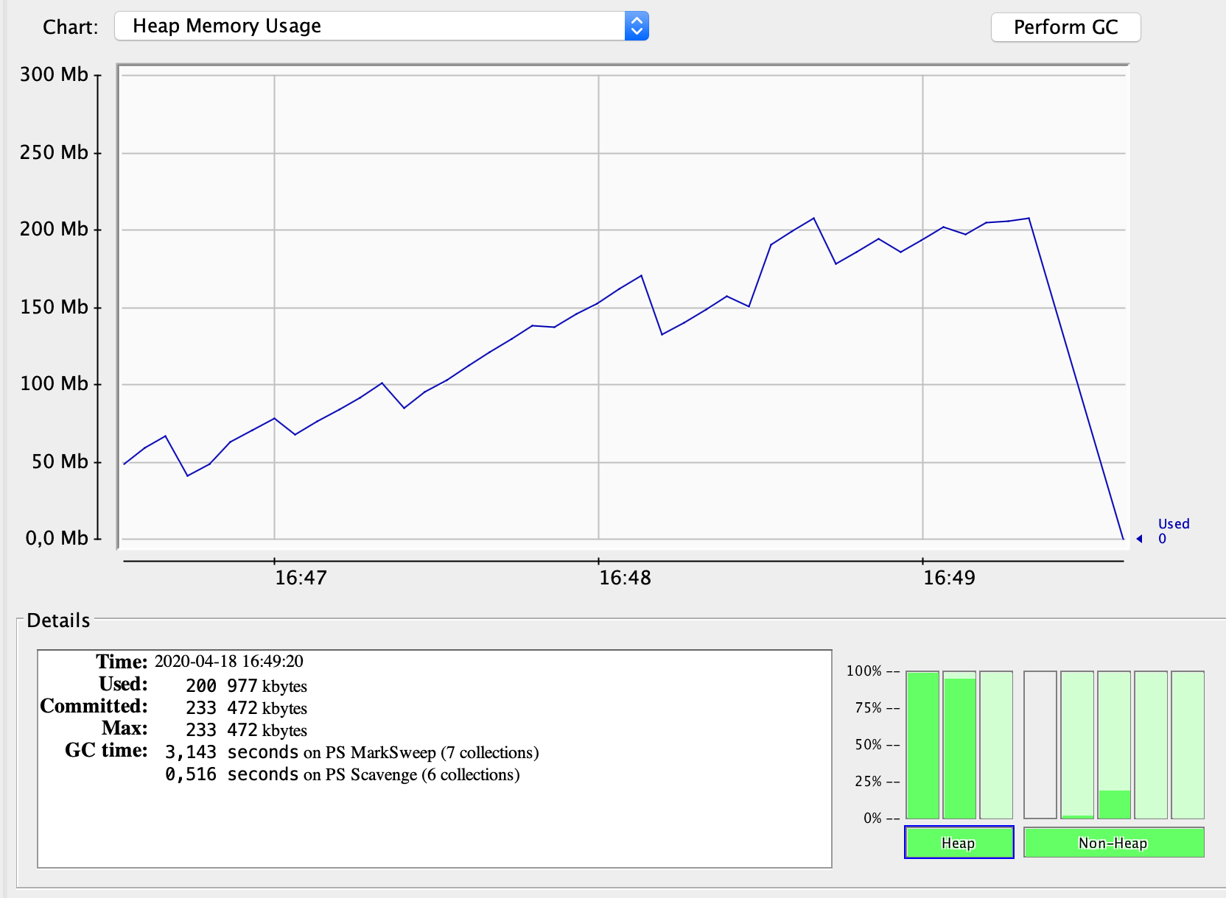
1587217584535
GC name:PS MarkSweep
GC name:PS Scavenge
0 | 1587217584653
100000 | 1587217585827
200000 | 1587217586927
300000 | 1587217588068
400000 | 1587217589185
500000 | 1587217590292
600000 | 1587217591373
700000 | 1587217592488
800000 | 1587217593658
900000 | 1587217594875
1000000 | 1587217596076
1100000 | 1587217597302
1200000 | 1587217598533
1300000 | 1587217599770
15515 | PS Scavenge | end of minor GC | Allocation Failure | 43 | 1587217599927
1400000 | 1587217601017
1500000 | 1587217602242
1600000 | 1587217603450
1700000 | 1587217604673
1800000 | 1587217605882
1900000 | 1587217607100
2000000 | 1587217608304
2100000 | 1587217609533
2200000 | 1587217610742
2300000 | 1587217611964
2400000 | 1587217613184
2500000 | 1587217614396
2600000 | 1587217615625
2700000 | 1587217616830
2800000 | 1587217618050
2900000 | 1587217619274
3000000 | 1587217620497
3100000 | 1587217621699
37938 | PS Scavenge | end of minor GC | Allocation Failure | 81 | 1587217622369
3200000 | 1587217622993
3300000 | 1587217624217
3400000 | 1587217625425
3500000 | 1587217626647
3600000 | 1587217627867
3700000 | 1587217629091
3800000 | 1587217630320
3900000 | 1587217631545
4000000 | 1587217632757
4100000 | 1587217633974
4200000 | 1587217635201
4300000 | 1587217636367
4400000 | 1587217637553
4500000 | 1587217638691
4600000 | 1587217639838
4700000 | 1587217640965
4800000 | 1587217642167
58303 | PS Scavenge | end of minor GC | Allocation Failure | 71 | 1587217642724
4900000 | 1587217643473
5000000 | 1587217644666
5100000 | 1587217645814
5200000 | 1587217646948
5300000 | 1587217648100
5400000 | 1587217649248
5500000 | 1587217650365
5600000 | 1587217651520
5700000 | 1587217652645
5800000 | 1587217653824
5900000 | 1587217655042
6000000 | 1587217656262
6100000 | 1587217657377
6200000 | 1587217658526
6300000 | 1587217659691
6400000 | 1587217660880
6500000 | 1587217662094
6600000 | 1587217663267
6700000 | 1587217664417
6800000 | 1587217665603
6900000 | 1587217666795
7000000 | 1587217667985
84681 | PS Scavenge | end of minor GC | Allocation Failure | 136 | 1587217669168
7100000 | 1587217669330
7200000 | 1587217670533
7300000 | 1587217671734
7400000 | 1587217672947
7500000 | 1587217674171
7600000 | 1587217675394
7700000 | 1587217676612
7800000 | 1587217677818
7900000 | 1587217679024
8000000 | 1587217680232
8100000 | 1587217681450
8200000 | 1587217682675
8300000 | 1587217683900
8400000 | 1587217685112
8500000 | 1587217686332
8600000 | 1587217687553
8700000 | 1587217688748
8800000 | 1587217689966
106712 | PS Scavenge | end of minor GC | Allocation Failure | 122 | 1587217691601
106834 | PS MarkSweep | end of major GC | Ergonomics | 416 | 1587217691602
8900000 | 1587217691720
9000000 | 1587217692933
9100000 | 1587217694155
9200000 | 1587217695368
9300000 | 1587217696571
9400000 | 1587217697709
9500000 | 1587217698885
9600000 | 1587217699990
9700000 | 1587217701121
9800000 | 1587217702237
9900000 | 1587217703369
10000000 | 1587217704481
10100000 | 1587217705603
121421 | PS Scavenge | end of minor GC | Allocation Failure | 63 | 1587217705835
10200000 | 1587217706831
10300000 | 1587217707989
10400000 | 1587217709183
10500000 | 1587217710324
10600000 | 1587217711527
10700000 | 1587217712691
10800000 | 1587217713825
10900000 | 1587217715045
11000000 | 1587217716256
11100000 | 1587217717417
11200000 | 1587217718641
11300000 | 1587217719852
135862 | PS MarkSweep | end of major GC | Ergonomics | 393 | 1587217720607
11400000 | 1587217721446
11500000 | 1587217722674
11600000 | 1587217723889
11700000 | 1587217725041
11800000 | 1587217726233
11900000 | 1587217727445
12000000 | 1587217728654
12100000 | 1587217729874
12200000 | 1587217731086
12300000 | 1587217732304
12400000 | 1587217733464
12500000 | 1587217734628
151051 | PS MarkSweep | end of major GC | Ergonomics | 668 | 1587217736071
12600000 | 1587217736424
12700000 | 1587217737532
12800000 | 1587217738688
12900000 | 1587217739848
13000000 | 1587217741028
13100000 | 1587217742227
13200000 | 1587217743458
13300000 | 1587217744658
13400000 | 1587217745865
13500000 | 1587217747078
163322 | PS MarkSweep | end of major GC | Ergonomics | 441 | 1587217748115
13600000 | 1587217748732
13700000 | 1587217749961
13800000 | 1587217751192
13900000 | 1587217752395
14000000 | 1587217753619
169853 | PS MarkSweep | end of major GC | Ergonomics | 391 | 1587217754596
14100000 | 1587217755236
14200000 | 1587217756458
14300000 | 1587217757668
173377 | PS MarkSweep | end of major GC | Ergonomics | 413 | 1587217758142
14400000 | 1587217759317
175489 | PS MarkSweep | end of major GC | Ergonomics | 422 | 1587217760263
14500000 | 1587217760961
176636 | PS MarkSweep | end of major GC | Ergonomics | 370 | 1587217761358
177474 | PS MarkSweep | end of major GC | Ergonomics | 413 | 1587217762240
178122 | PS MarkSweep | end of major GC | Ergonomics | 459 | 1587217762933
178694 | PS MarkSweep | end of major GC | Ergonomics | 365 | 1587217763411
179106 | PS MarkSweep | end of major GC | Ergonomics | 412 | 1587217763870
Exception in thread "main" java.lang.OutOfMemoryError: GC overhead limit exceeded
at ru.sbrf.gc.GCTester.main(GCTester.java:25)
179531 | PS MarkSweep | end of major GC | Ergonomics | 363 | 1587217776725
179894 | PS MarkSweep | end of major GC | Ergonomics | 362 | 1587217776726
180256 | PS MarkSweep | end of major GC | Ergonomics | 383 | 1587217776727
180639 | PS MarkSweep | end of major GC | Ergonomics | 366 | 1587217776728

Process finished with exit code 1 |  |  |  |  | 3.2032166667

XX +UseG1GC
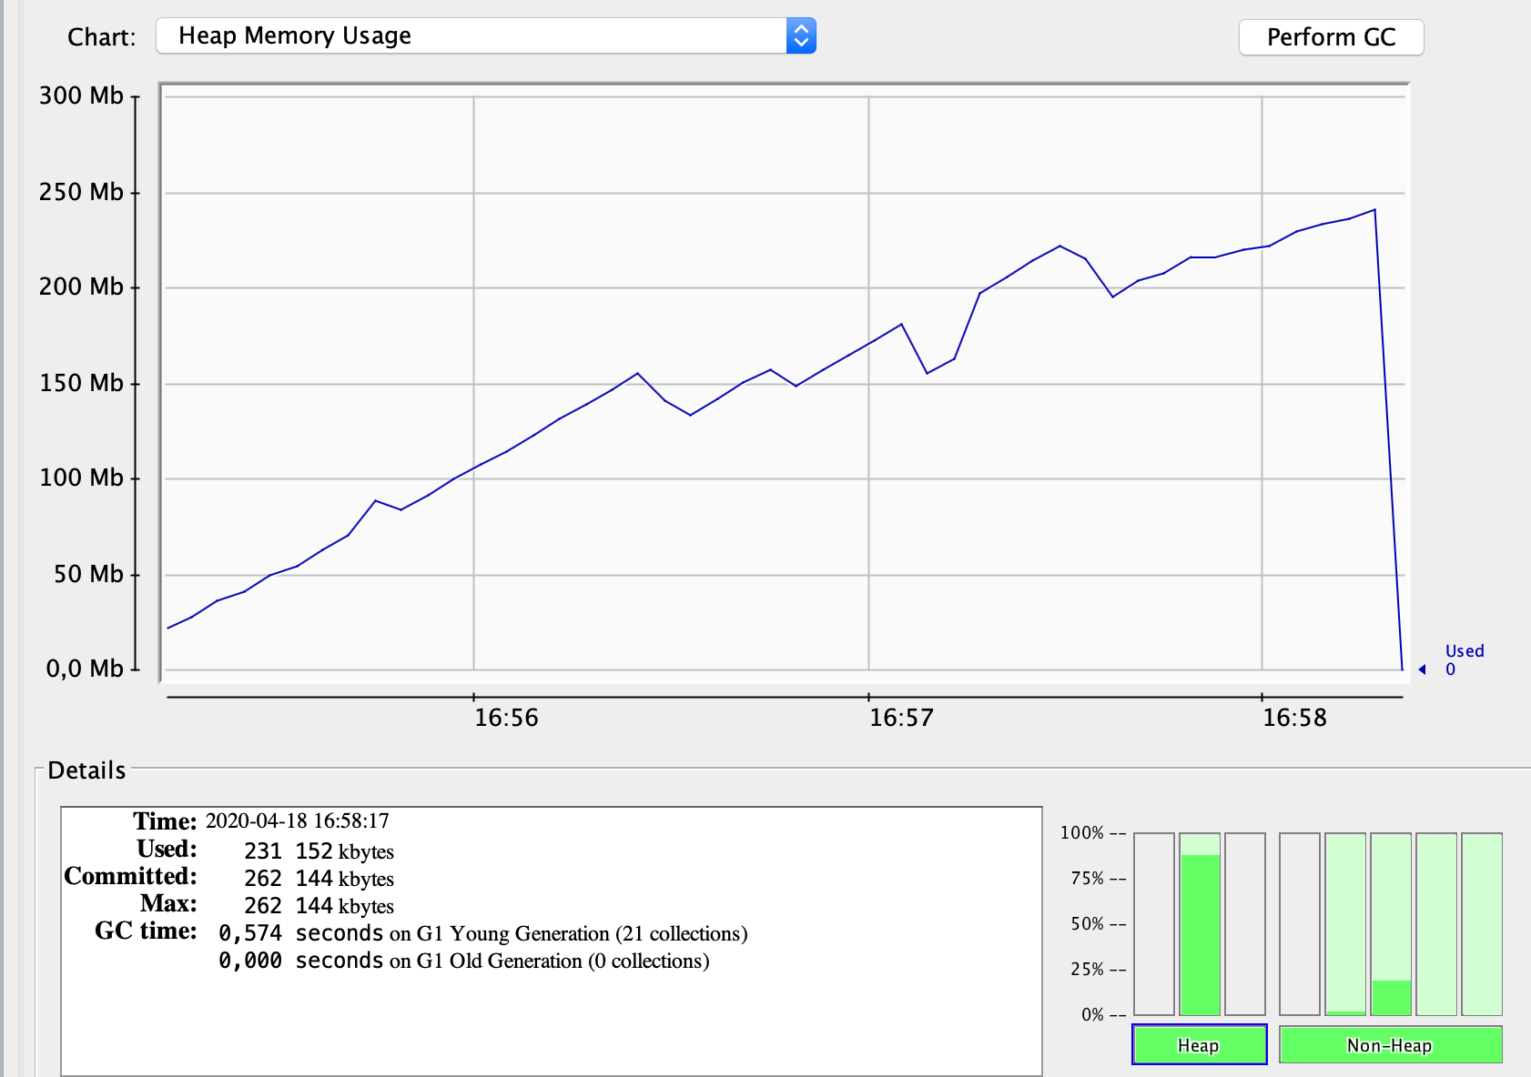
1587216103668
GC name:G1 Young Generation
GC name:G1 Old Generation
4908 | G1 Young Generation | end of minor GC | G1 Evacuation Pause | 22 | 1587216108443 | 4775
8858 | G1 Young Generation | end of minor GC | G1 Evacuation Pause | 26 | 1587216112350 | 3907
14102 | G1 Young Generation | end of minor GC | G1 Evacuation Pause | 21 | 1587216117588 | 5238
23523 | G1 Young Generation | end of minor GC | G1 Evacuation Pause | 32 | 1587216127020 | 9432
36227 | G1 Young Generation | end of minor GC | G1 Evacuation Pause | 34 | 1587216139726 | 12706
51701 | G1 Young Generation | end of minor GC | G1 Evacuation Pause | 45 | 1587216155212 | 15486
69750 | G1 Young Generation | end of minor GC | G1 Evacuation Pause | 47 | 1587216173263 | 18051
86815 | G1 Young Generation | end of minor GC | G1 Humongous Allocation | 40 | 1587216190321 | 17058
106988 | G1 Young Generation | end of minor GC | G1 Evacuation Pause | 46 | 1587216210500 | 20179
126176 | G1 Young Generation | end of minor GC | G1 Evacuation Pause | 46 | 1587216229688 | 19188
130155 | G1 Young Generation | end of minor GC | G1 Humongous Allocation | 22 | 1587216233644 | 3956
145674 | G1 Young Generation | end of minor GC | G1 Evacuation Pause | 38 | 1587216249178 | 15534
152568 | G1 Young Generation | end of minor GC | G1 Evacuation Pause | 30 | 1587216256065 | 6887
157893 | G1 Young Generation | end of minor GC | G1 Evacuation Pause | 18 | 1587216261378 | 5313
165827 | G1 Young Generation | end of minor GC | G1 Evacuation Pause | 20 | 1587216269314 | 7936
172781 | G1 Young Generation | end of minor GC | G1 Evacuation Pause | 22 | 1587216276270 | 6956
178082 | G1 Young Generation | end of minor GC | G1 Evacuation Pause | 20 | 1587216281569 | 5299
183427 | G1 Young Generation | end of minor GC | G1 Evacuation Pause | 16 | 1587216286911 | 5342
188742 | G1 Young Generation | end of minor GC | G1 Evacuation Pause | 16 | 1587216292225 | 5314
194040 | G1 Young Generation | end of minor GC | G1 Evacuation Pause | 17 | 1587216297524 | 5299
Exception in thread "main" java.lang.OutOfMemoryError: Java heap space
at java.base/java.util.Arrays.copyOf(Arrays.java:3720)
at java.base/java.util.Arrays.copyOf(Arrays.java:3689)
at java.base/java.util.ArrayList.grow(ArrayList.java:237)
at java.base/java.util.ArrayList.grow(ArrayList.java:242)
at java.base/java.util.ArrayList.add(ArrayList.java:485)
at java.base/java.util.ArrayList.add(ArrayList.java:498)
at ru.sbrf.gc.GCTester.main(GCTester.java:25)
195316 | G1 Young Generation | end of minor GC | G1 Humongous Allocation | 10 | 1587216299349 | 1825
195326 | G1 Old Generation | end of major GC | G1 Humongous Allocation | 289 | 1587216299350 | 1

 |  |  |  |  | 3.2613666667

